小品1
2023年“H”项目景观雕塑小品采购报价表（a）
序号 | 项目名称 | 规格材质 | 单位 | 数量 | 全费用单价限价（元） | 班组所报单价（元） | 合价（元） | 备注
1 | 仿青铜酒樽 | 仿青铜酒樽小品，瓶口1.7m，底部脚距1m，高度2m。厂家须二次深化设计，内容由甲方确认再加工 | 个 | 2 | 55000 |  |  | 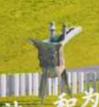
2 | 镀锌矩管立柱 | 高度由0.3m-2m，截面0.1*0.1m，饰面白色氟碳漆。厂家须二次深化设计，内容由甲方确认再加工安装 | 套 | 2 | 20000
3 | 石柱石狮子-H=2m | 400×400×2000mm，厂家须二次深化设计，内容由甲方确认再加工安装 | 套 | 4 | 7500 |  |  | 
4 | 石柱石狮子-H=3m | 400×400×3000mm，厂家须二次深化设计，内容由甲方确认再加工安装 | 套 | 8 | 9000
5 | 中空夹绢玻璃 | 6+076PVB+6中空夹绢玻璃制作安装，厂家须二次深化设计，内容由甲方确认再加工安装 | m² | 46.56 | 1500 |  |  | 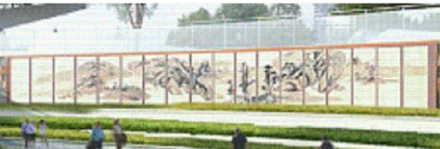
6 | 仿铜雕塑1 | 仿铜雕塑制作安装，含二次深化设计、雕塑小样、土建基础及安装，内容由甲方确认再加工安装 | 组 | 1 | 20000 |  |  | 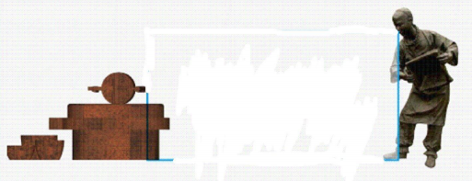
7 | 仿铜雕塑2 | 仿铜雕塑制作安装，含二次深化设计、雕塑小样、土建基础及安装，内容由甲方确认再加工安装 | 组 | 1 | 20000 |  |  | 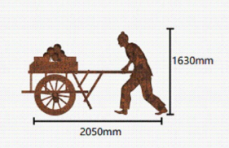
8 | 仿铜雕塑3 | 仿铜雕塑制作安装，含二次深化设计、雕塑小样、土建基础及安装，内容由甲方确认再加工安装 | 组 | 1 | 25000 |  |  | 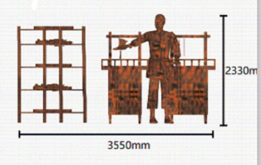
9 | 仿铜雕塑4 | 仿铜雕塑制作安装，含二次深化设计、雕塑小样、土建基础及安装，内容由甲方确认再加工安装 | 组 | 1 | 23000 |  |  | 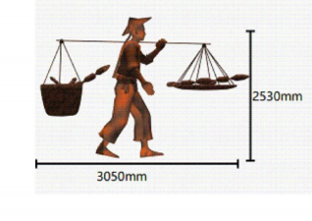
10 | 仿铜雕塑5 | 仿铜雕塑制作安装，含二次深化设计、雕塑小样、土建基础及安装，内容由甲方确认再加工安装 | 组 | 1 | 25000 |  |  | 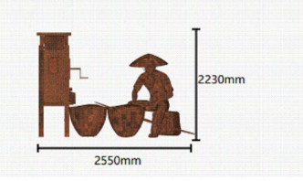
11 | 仿铜雕塑6 | 仿铜雕塑制作安装，含二次深化设计、雕塑小样、土建基础及安装，内容由甲方确认再加工安装 | 组 | 1 | 30000 |  |  | 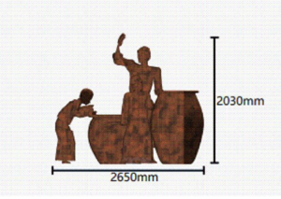
12 | 仿铜雕塑7 | 仿铜雕塑制作安装，含二次深化设计、雕塑小样、土建基础及安装，内容由甲方确认再加工安装 | 组 | 1 | 20000 |  |  | 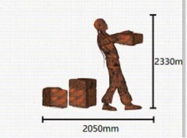
合 计 金额： 元 |  |  |  |  |  | 开具发票税率： %
注：1.本次采用全费用单价报价形式，最高限价为484840.00元，施工单位所报价高于最高限价的为无效报价，采购人不予接受。同时在工程量清单中公布最高费用单价限价，施工单位的全费用单价限价，施工单位的全费用单价也不得超过最高全费用单价限价，否则，采购人将予以拒绝。 2.最终结算时，以经审计单位核定的实际完成工程量及有效的竣工资料进行计算，全费用单价按中选的全费用单价进行计价。 3.供应商应具备雕塑、小品二次深化设计能力，中选单位须于中选后3天内完成符合业主方要求的二次深化设计并提交业主方审核。 4.开具的发票为增值税专票（13%或9%税率或6%税率或3%或1%税率）。
 |  |  |  | 报价单位：（盖章）
 |  |  |  | 委托代理人及电话：
 |  |  |  | 时间：

